상품제안서
애니존 옵티컬 무선 마우스 WM-310 | 상품코드: F22032

 |  |  |  |  |  |  | 02-412-0044 | www.easy1.co.kr
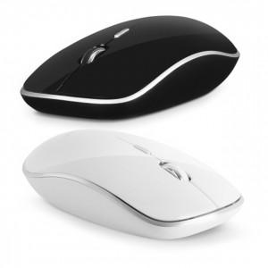

【상세/제작정보】 | 제품색상 : 블랙, 화이트 인쇄가능사이즈 : 22x15mm

【인쇄/포장옵션】 | 실크, 레이저 / 포장지포장

【공급단가】 | 수량 | 100~ | 300~ | 500~ | 1,000~ | 3,000~
*VAT별도 | 단가 | 6,020원 | 5,920원 | 5,780원 | 5,630원 | 5,540원

【상품 URL】 | https://dev.easy1.co.kr:443/src/goods_detail.php?gdno=22032

